2023_06_data
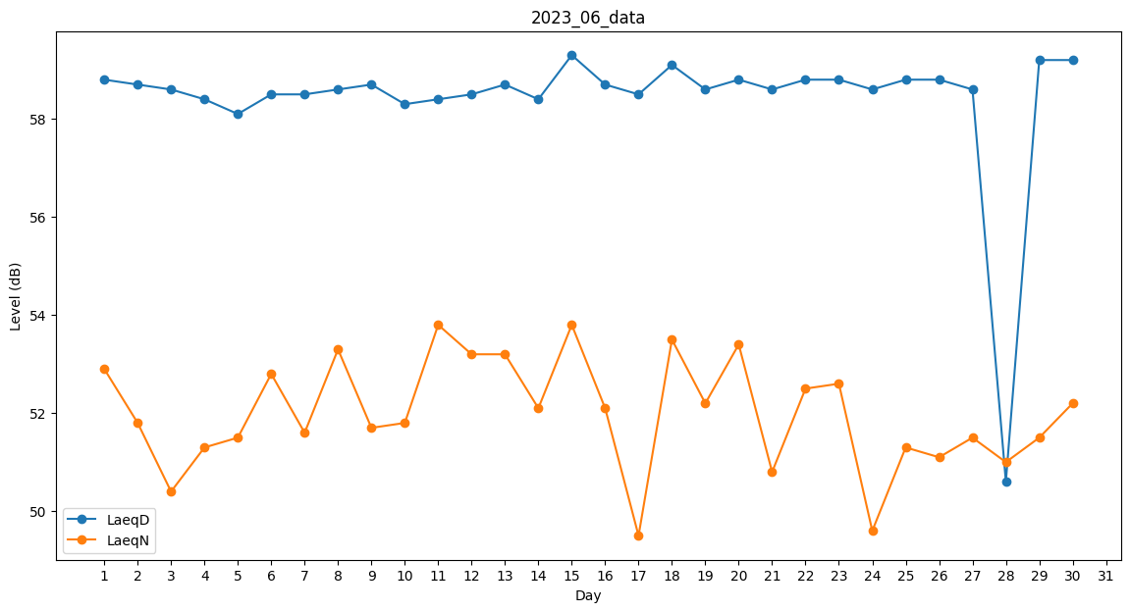
Day | LaeqD | LaeqN
1 | 58.8 | 52.9
2 | 58.7 | 51.8
3 | 58.6 | 50.4
4 | 58.4 | 51.3
5 | 58.1 | 51.5
6 | 58.5 | 52.8
7 | 58.5 | 51.6
8 | 58.6 | 53.3
9 | 58.7 | 51.7
10 | 58.3 | 51.8
11 | 58.4 | 53.8
12 | 58.5 | 53.2
13 | 58.7 | 53.2
14 | 58.4 | 52.1
15 | 59.3 | 53.8
16 | 58.7 | 52.1
17 | 58.5 | 49.5
18 | 59.1 | 53.5
19 | 58.6 | 52.2
20 | 58.8 | 53.4
21 | 58.6 | 50.8
22 | 58.8 | 52.5
23 | 58.8 | 52.6
24 | 58.6 | 49.6
25 | 58.8 | 51.3
26 | 58.8 | 51.1
27 | 58.6 | 51.5
28 | 50.6 | 51
29 | 59.2 | 51.5
30 | 59.2 | 52.2

